CALCULADORA
CALCULADORA de Ingresos

DONACIONES LINEALES, RESIDUALES Y COMISIONES GRUPALES FEE'S

PARTICIPANTE DEL PLAN: |  | JAVIER RODRÍGUEZ
 | INGRESOS POR DONACIONES LINEALES, RESIDUALES Y COMISIONES GRUPALES FEE'S
 |  | 25 USD | ACTIVO PLAN EVO |  |  |  |  |  | ** AL TENER CUALQUIER PLAN ACTIVO SE ACTIVA LOS TIPOS DE INGRESO 1) Y 2)

 |  | Referidos Personales:

NOTA:
Capture únicamente datos en las celdas de color amarillo.
 |  | Nivel 1 |  | Nivel 2 | Nivel 3 | Nivel 4 | Nivel 5 | Total Participantes
 |  | Lineal |  | Referidos Exponenciales |  |  |  | Directos | Indirectos
 |  |  |  | Afiliados de tus Afiliados directos
 |  | 0 | 25 USD | 0 | 0 | 0 | 0 | 0 | 0
 |  | 0 |  | 0 | 0 | 0 | 0 | TOTAL ESTRUCTURA DE 5 NIVELES PLAN 25
 |  | INGRESOS POR DONACIONES LINEALES, RESIDUALES Y COMISIONES GRUPALES FEE'S
 |  | 0 | 100 USD | 0 | 0 | 0 | 0 | 0 | 0
 |  | 0 |  | 0 | 0 | 0 | 0 | TOTAL ESTRUCTURA DE 5 NIVELES PLAN 100
 |  | INGRESOS POR DONACIONES LINEALES, RESIDUALES Y COMISIONES GRUPALES FEE'S
 |  | 0 | 400 USD | 0 | 0 | 0 | 0 | 0 | 0
 |  | 0 |  | 0 | 0 | 0 | 0 | TOTAL ESTRUCTURA DE 5 NIVELES PLAN 400
 |  | INGRESOS POR DONACIONES LINEALES, RESIDUALES Y COMISIONES GRUPALES FEE'S
 |  | 0 | 500 USD | 0 | 0 | 0 | 0 | 0 | 0
 |  | 0 |  | 0 | 0 | 0 | 0 | TOTAL ESTRUCTURA DE 5 NIVELES PLAN 500
 |  | INGRESOS POR DONACIONES LINEALES, RESIDUALES Y COMISIONES GRUPALES FEE'S
 |  | 0 | 1,000 USD | 0 | 0 | 0 | 0 | 0 | 0
 |  | 0 |  | 0 | 0 | 0 | 0 | TOTAL ESTRUCTURA DE 5 NIVELES PLAN 1000
 |  | INGRESOS POR DONACIONES LINEALES, RESIDUALES Y COMISIONES GRUPALES FEE'S
 |  | 10 | 2,000 USD | 10 | 10 | 10 | 10 | 10 | 111,100
 |  | 10 |  | 100 | 1,000 | 10,000 | 100,000 | TOTAL ESTRUCTURA DE 5 NIVELES PLAN 2000

1) INGRESOS POR DONACIONES LINEALES Y RESIDUALES
 |  |  |  | Compresión dinámica automática
 |  | Nivel 1 | Nivel 2 | Nivel 3 | Nivel 4 | Nivel 5 | Totales por Plan
 | Plan 25 USD | 0 | 0 | 0 | 0 | 0 | $-

 | Plan 100 USD | 0 | 0 | 0 | 0 | 0 | $-

 | Plan 400 USD | 0 | 0 | 0 | 0 | 0 | $-

 | Plan 500 USD | 0 | 0 | 0 | 0 | 0 | $-

 | Plan 1000 USD | 0 | 0 | 0 | 0 | 0 | $-

 | Plan 2000 USD | 7 | 30 | 0 | 0 | 0 | $74,000
 |  | INGRESOS POR DONACIONES LINEALES, RESIDUALES Y COMISIONES GRUPALES FEE'S
 |  |  |  | Total |  |  | $74,000

2) INGRESOS POR COMISIONES GRUPALES FEE'S
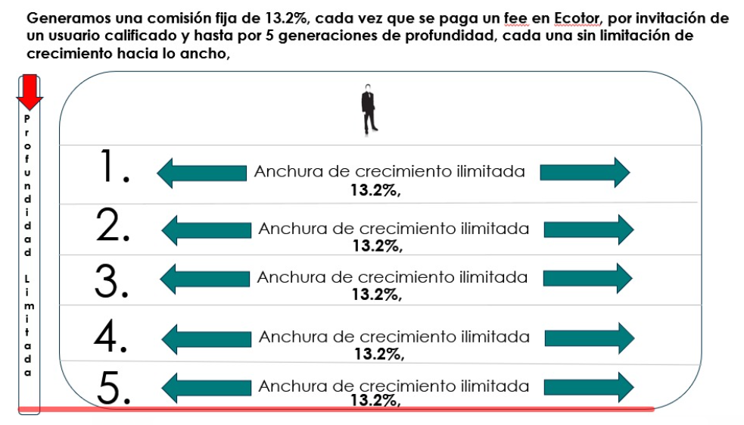

 |  |  |  |  |  | Plan 25 USD | $-

 |  |  |  |  |  | Plan 100 USD | $-

 |  |  |  |  |  | Plan 400 USD | $-

 |  |  |  |  |  | Plan 500 USD | $-

 |  |  |  |  |  | Plan 1000 USD | $-

 |  |  |  |  |  | Plan 2000 USD | $2,933,304

 | INGRESOS POR DONACIONES LINEALES, RESIDUALES Y COMISIONES GRUPALES FEE'S
 |  |  |  |  |  |  | $2,933,304

TOTAL INGRESOS |  |  |  |  |  |  | $3,007,304

